REPORTE 1ER TRIMESTRE

PODER EJECUTIVO DEL ESTADO DE QUERÉTARO
SECRETARÍA DE FINANZAS
UNIDAD ESTATAL DEL SISTEMA DE EVALUACIÓN DEL DESEMPEÑO

REPORTE DE AVANCE DE INDICADORES 2023 PRIMER TRIMESTRE

DEPENDENCIA / ENTE PÚBLICO |  |  | NUE |  | 5DPE | Descripción | FIDEICOMISO PROMOTOR DEL EMPLEO (FIPROE)*
PROGRAMA PRESUPUESTARIO |  |  | Clave |  |  | Nombre
 |  |  | Descripción
PED |  |  | Clave |  |  | Nombre del Eje |  | Descripción del Eje
 |  |  | 3 |  |  | Economía Dinámica y Prosperidad Familiar |  | Propiciar condiciones, oportunidades y apoyos para mantener el ritmo de crecimiento económico dinámico, sostenible, equilibrado y equitativo que incremente la prosperidad de las familias queretanas y estimule la competitividad de los sectores económicos.
OBJETIVO DE DESARROLLO SOSTENIBLE (AGENDA 2030) |  |  | 8 Trabajo Decete y Crecimiento Económico
FECHA

ELEMENTOS |  |  |  |  |  |  |  |  |  |  |  |  |  |  |  | AVANCE TRIMESTRAL | TOTAL (ACUMULADO) | JUSTIFICACIÓN TÉCNICA DEL COMPORTAMIENTO ATÍPICO DEL INDICADOR
CLAVE | NIVEL | RESUMEN NARRATIVO | TIPO | SENTIDO | DIMENSIÓN | PROGRAMA, PROYECTO O ACCIÓN | NOMBRE DEL INDICADOR | META | FRECUENCIA | UNIDAD ADMINISTRATIVA RESPONSABLE | UNIDAD DE MEDIDA DEL INDICADOR | VARIABLES DEL INDICADOR | DATO DE LA VARIABLE | UNIDAD DE MEDIDA DE LA VARIABLE | MÉTODO DE CÁLCULO | 1ER TRIM
5DPE.1 | Actividad | Implemetar estrategias para la inclusión financiera y digital dirigidas a las MIPyMES y las y los emprendedores | Gestión | Ascendente | Economía | Propiciar las condicones para la creación de nuevas fuentes de empleo y auto empleo formal. | Millones de pesos recuperados de la cartera de créditos otorgados por FIPROE en años anteriores | $4.5 mdp | Trimestral | Jefatura de cobranza | Número absoluto | Millones de pesos recuperados de la cartera de créditos otorgados por FIPROE en años anteriores | 307,392 | Pesos | - Reportes trimestrales de Cobranza - Generacion de Facturas - Estados de cuenta Bancarios | PROGRAMADO
 |  |  |  |  |  |  |  |  |  |  |  |  |  |  |  | $4.5 mdp | $4.5 mdp
 |  |  |  |  |  |  |  |  |  |  |  |  |  |  |  | REAL
 |  |  |  |  |  |  |  |  |  |  |  |  |  |  |  | 307,392 | 307,392

 |  |  |  |  | _______________________________ |  |  |  |  | _______________________________ |  |  |  |  | ______________________________
 |  |  |  |  | ING. JORGE ANTONIO HERBERT ACERO |  |  |  |  | C.P. SABINO DIAZ MORALES |  |  |  |  | LIC. BLANCA ESTELA LUNA SANCHEZ
 |  |  |  |  | Titular de la Dependencia/Ente Público |  |  |  |  | Enlace Institucional GPS |  |  |  |  | Enlace Operativo GPS

Hoja3
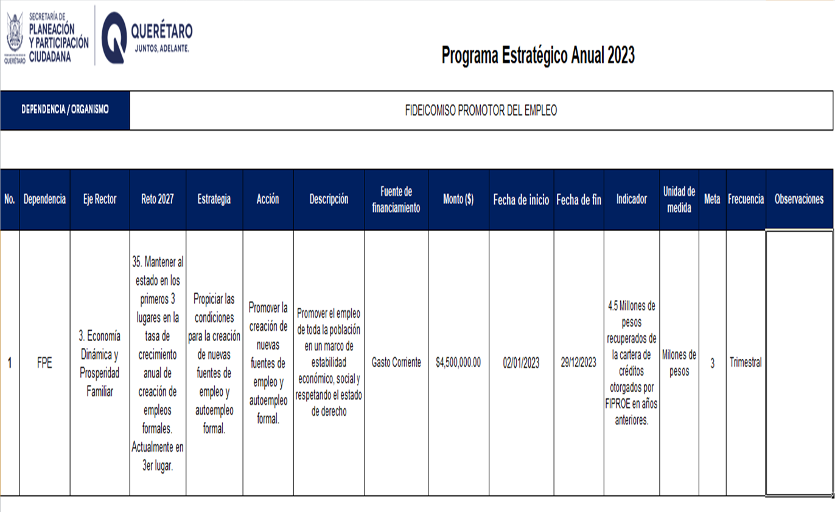

Propiciar las condicones para la creaci´n de nuevas fuentes de empleo y auto empleo formal

